Préambule
Ce chapitre s’appuie sur des données établies et consolidées par Île de France Mobilités à partir des informations fournies par ses partenaires (SNCF, RATP, Optile/Opérateurs en DSP).
Lorsqu’elles sont disponibles, les données sont présentées par département ou par territoire et sur plusieurs années, afin d’appréhender les tendances d’évolution observées depuis 2000.

Utilisation des données
La reproduction des données présentées dans ce chapitre est autorisée avec mention de la source.
La mise en œuvre des fichiers est faite sous l'entière responsabilité de l'utilisateur, en particulier quant aux résultats obtenus à partir de ceux-ci.
De convention expresse dans tous les cas, aucune garantie tacite ou implicite n'est accordée par Île de France Mobilités , que ce soit au titre de préjudice direct ou indirect, commercial ou financier ou pour toute autre cause.
Île de France Mobilités n'assure aucun service de quelque nature qu'il soit, notamment de conseil, sur les fichiers mis à disposition.

2-trafic horaire metro
Figure 2 : Le trafic horaire dans le métro
Nombre d'usagers présents dans le métro en 2024 au cours d'une journée, de 6h à 0h
données incluant les voyageurs en correspondance depuis le RER et les trains SNCF
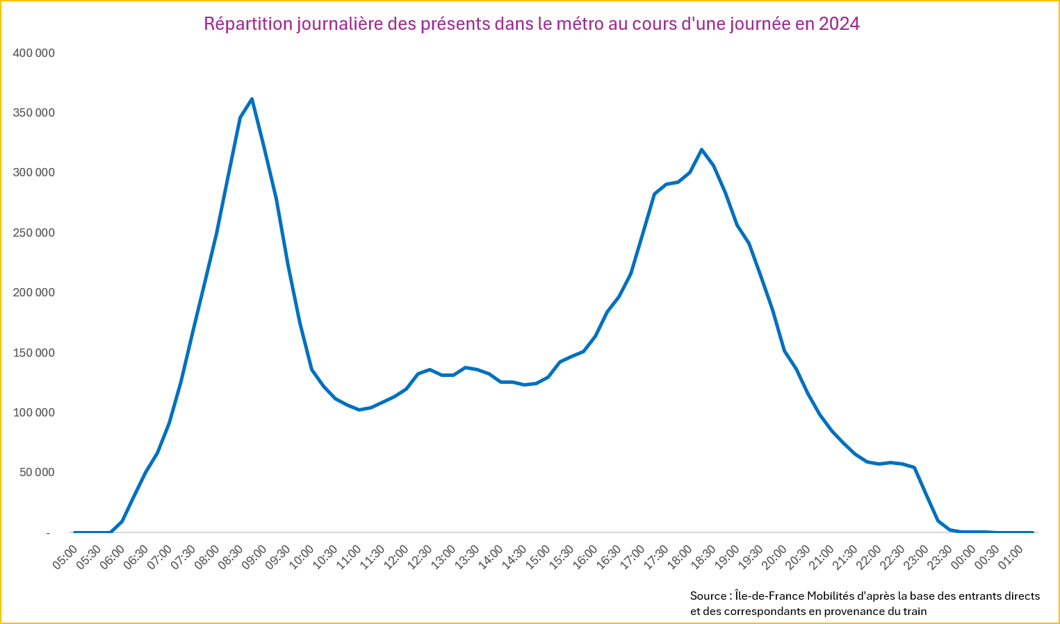

Nombre d'usagers présents dans le métro en 2023 au cours d'une journée, de 6h à 0h
données incluant les voyageurs en correspondance depuis le RER et les trains SNCF
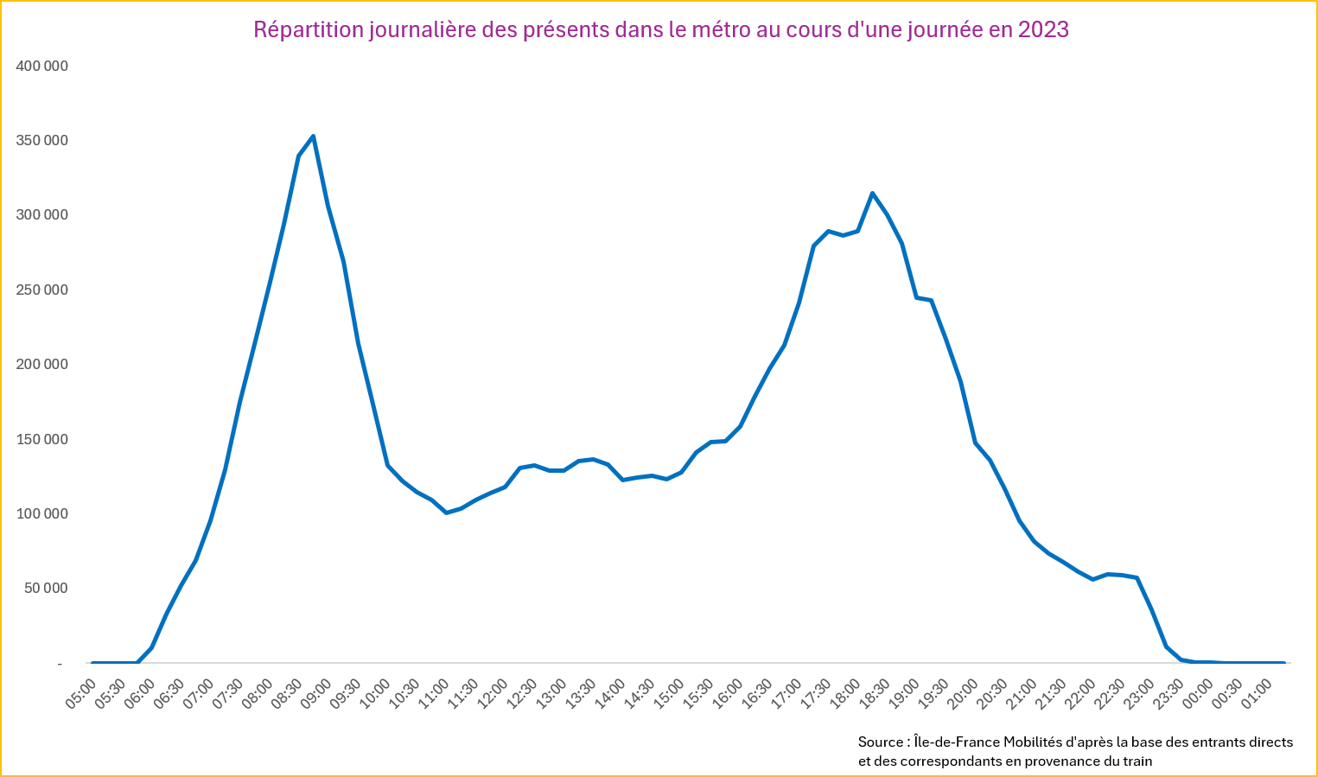

Nombre d'usagers présents dans le métro en 2022 au cours d'une journée, de 6h à 0h
données incluant les voyageurs en correspondance depuis le RER et les trains SNCF


Nombre d'usagers présents dans le métro en 2021 au cours d'une journée, de 6h à 0h
données incluant les voyageurs en correspondance depuis le RER et les trains SNCF
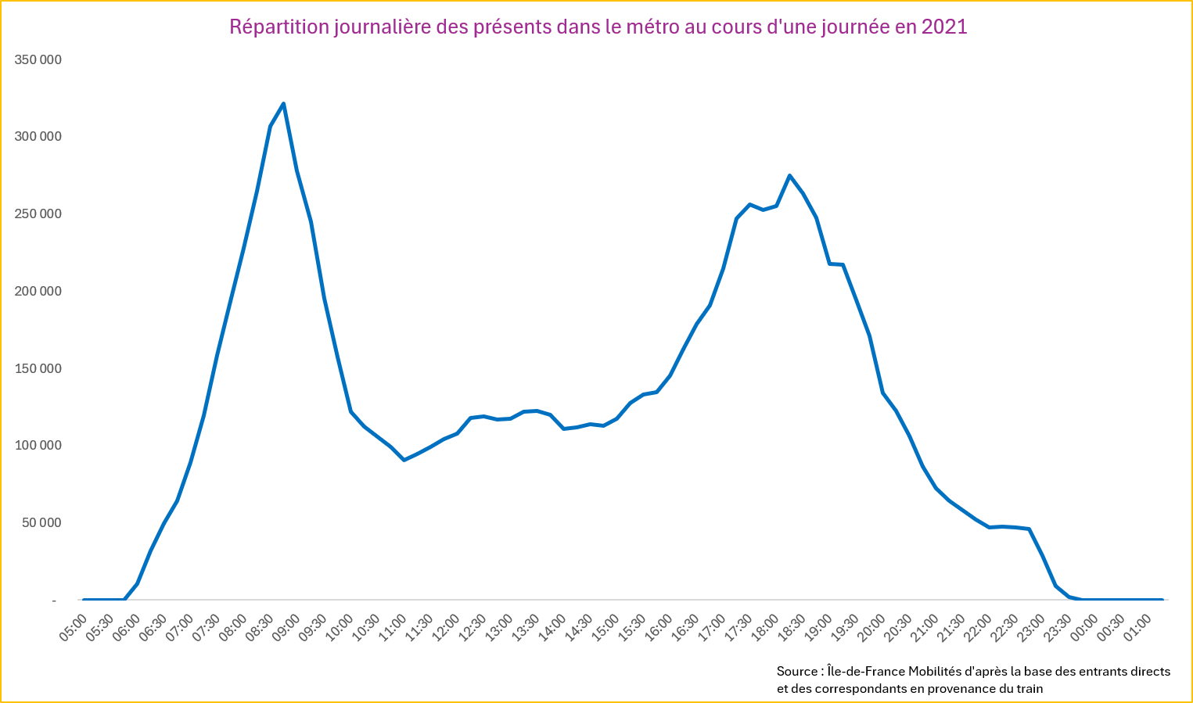

Nombre d'usagers présents dans le métro en 2019 au cours d'une journée, de 6h à 0h
données incluant les voyageurs en correspondance depuis le RER et les trains SNCF
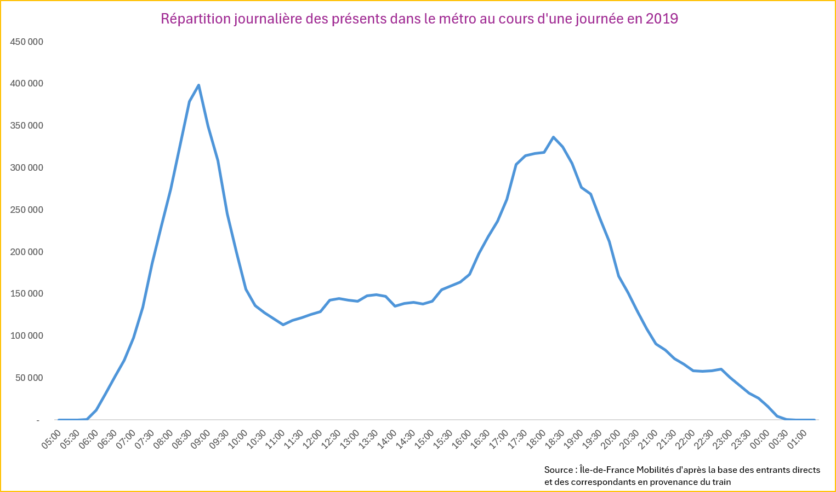

Nombre d'usagers présents dans le métro en 2018 au cours d'une journée, de 6h à 0h
données incluant les voyageurs en correspondance depuis le RER et les trains SNCF
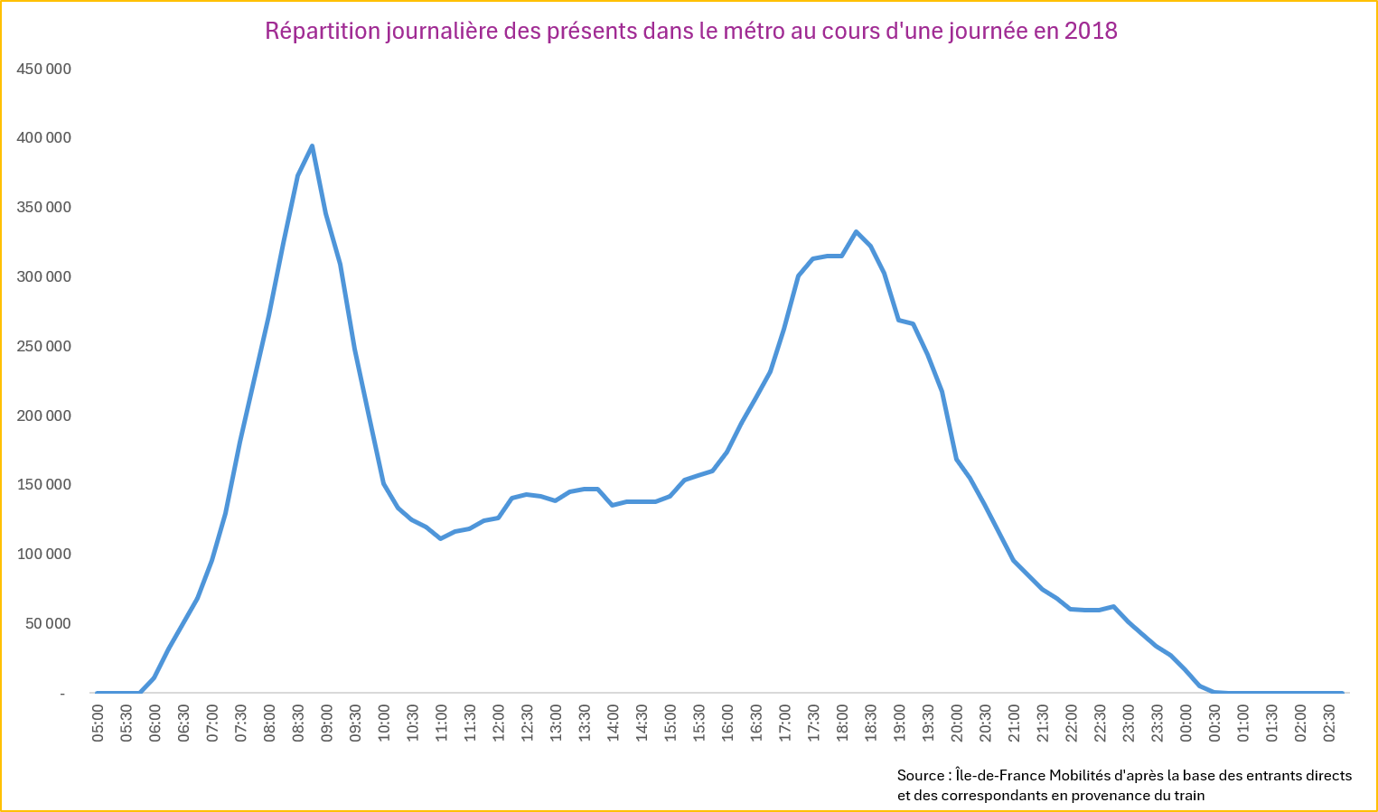

Nombre d'usagers présents dans le métro en 2016 au cours d'une journée, de 6h à 0h
données incluant les voyageurs en correspondance depuis le RER et les trains SNCF

Nombre d'usagers présents dans le métro en 2015 au cours d'une journée, de 6h à 0h
données incluant les voyageurs en correspondance depuis le RER et les trains SNCF
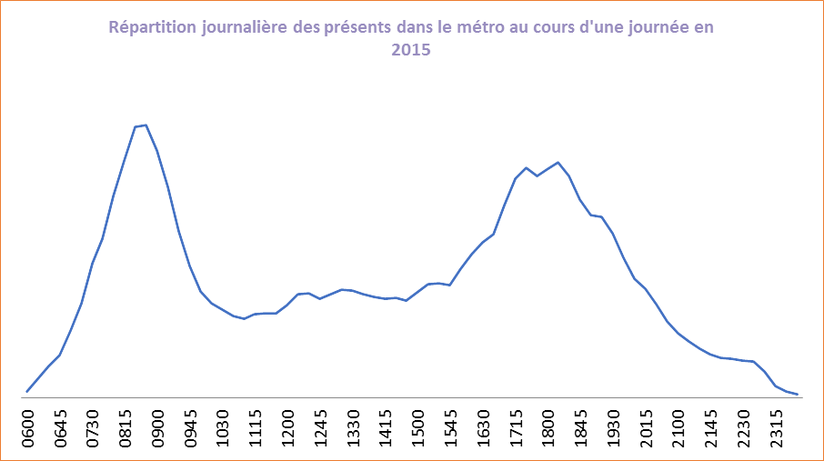

Source: STIF, d'après la base des entrants directs et des correspondants en provenance du RER et du train

Nombre d'usagers présents dans le métro en 2014 au cours d'une journée, de 6h à 0h
données incluant les voyageurs en correspondance depuis le RER et les trains SNCF
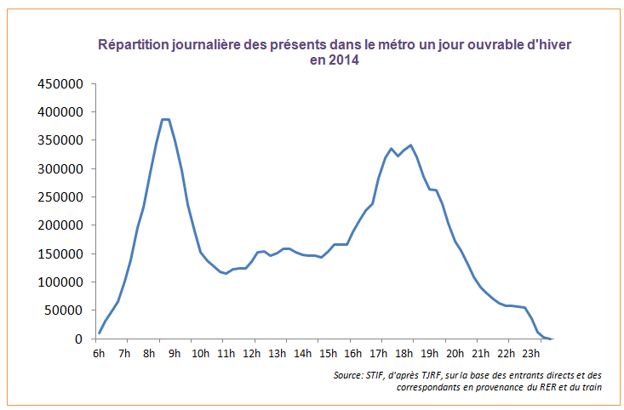

Nombre d'usagers présents dans le métro en 2013 au cours d'une journée, de 6h à 0h
données incluant les voyageurs en correspondance depuis le RER et les trains SNCF

Nombre d'usagers présents dans le métro en 2012 au cours d'une journée, de 6h à 0h
 | données incluant les voyageurs en correspondance depuis le RER et les trains SNCF

Nombre d'usagers présents dans le métro en 2008 au cours d'une journée, de 6h à 21h
données incluant les voyageurs en correspondance depuis le RER et les trains SNCF

3-trafic journalier tramway
Figure 3 : Le trafic journalier dans le Tramway

Figure 3.1 : Montants dans les tramways un jour ouvrable
 | 2000 | 2001 | 2002 | 2003 | 2004 | 2005 | 2006 | 2007 | 2008 | 2009 | 2010 | 2011 | 2012 | 2013 | 2014 | 2015 | 2016 | 2017 | 2018 | 2019 | 2020 | 2021* | 2022 | 2023 | 2024 | 2025
Tramway | 127,746 | 131,325 | 135,003 | 138,785 | 151,819 | 166,077 | 175,853 | 306,200 | 336,007 | 338,776 | 380,176 | 401,155 | 463,091 | 699,000 | 859,489 | 904,246 | 963,708 | 993,551 | 1,084,771 | 1,152,024 | 755,871 | 952,522 | 1,000,148 | 1,034,853 | 1,157,543 | 1,289,632
En grisé, valeurs estimées
-T2 mise en service en 1997 entre la porte de Versailles et le pont de Bezons.
-T3a mise en service en 2006 entre le Pont du Garigliano et la Porte de Vincennes
-T3B mise en service en 2012 entre la Porte de Vincennes et Porte d'Asnières.
-T4 mise en service en 2006 entre Aulnay-sous-Bois et Bondy.
-T5 mise en service en 2013 entre le marché de Saint-Denis et la gare de Garges - Sarcelles.
-T6 mise en service en 2014 entre Châtillon Montrouge et Robert Wagner.
-T7 mise en service en 2013 entreLouis Aragon et Porte de l'Essonne.
-T8 mise en service en 2014 entre Saint-Denis - Épinay-sur-Seine/Villetaneuse.
-T11E Mise en service en 2017 entre Epinay sur Seine et Le Bourget.
-T4 prolongement en 2019 en direction de Montfermeil.
-T9 mis en service en 2021 entre Porte de Choisy et Orly - Gaston Viens.
-T13 mise en service en 2022 entre Saint-Germain-en-Laye et Saint-Cyr
-T10 mise en service en 2023 entre Clamart et Antony
-T12 mise en service en 2023 entre Massy-Palaiseau et Evry-Courcouronnes
Le T12 emprunte entre les gares de Massy et Petit Vaux 10km des voies du RER C et dessert maintenant à la place du RER C les 5 gares de la ligne.
-T3B prolongement en 2024 entre Marguerite Long et Porte Dauphine.
-T14 mise en service en 2025 (ancienne branche de la ligne P) entre la gare d'Esbly à la gare de Crécy-la-Chapelle.
*Les données du T9 et d T10 sont issues des validations, pour 2025 les données du T4 et du T11 sont aussi issues des validations.
Le T12, et le T13 résultent du modèle d’estimation de trafic SNCF CAB Tendances. Pour 2024, le T12 provient du comptage manuel SNCF de 2024.
En 2025 les données du T14 sont issues du comptage 2025 réalisé par STRETTO.
Source : RATP, SNCF, Multi-opérateurs, Île-de-France Mobilités

Figure 3.2 : Montants dans les tramways un jour ouvrable, en milliers
 | 2000 | 2001 | 2002 | 2003 | 2004 | 2005 | 2006 | 2007 | 2008 | 2009 | 2010 | 2011 | 2012 | 2013 | 2014 | 2015 | 2016 | 2017 | 2018 | 2019 | 2020 | 2021 | 2022 | 2023 | 2024 | 2025
Tramway | 128 | 131 | 135 | 139 | 152 | 166 | 176 | 306 | 336 | 339 | 380 | 401 | 463 | 699 | 859 | 904 | 964 | 994 | 1,085 | 1,152 | 756 | 953 | 1,000 | 1,035 | 1,158 | 1,290

Figure 3.3 : Montants dans les tramways, un jour ouvrable, indices base 100 en 2000
 | 2000 | 2001 | 2002 | 2003 | 2004 | 2005 | 2006 | 2007 | 2008 | 2009 | 2010 | 2011 | 2012 | 2013 | 2014 | 2015 | 2016 | 2017 | 2018 | 2019 | 2020 | 2021 | 2022 | 2023 | 2024 | 2025
Tramway | 100 | 103 | 106 | 109 | 119 | 130 | 138 | 240 | 263 | 265 | 298 | 314 | 363 | 547 | 673 | 708 | 754 | 778 | 849 | 902 | 592 | 746 | 783 | 810 | 906 | 1,010

Figure 3.4 : Evolution moyenne annuelle du nombre de montants journaliers dans le tramway
 | 2000-2006 | 2006-2012 | 2006-2013 | 2006-2014 | 2006-2015 | 2006-2016 | 2006-2017 | 2006-2018 | 2006-2019 | 2006-2020 | 2006-2021 | 2006-2021 | 2006-2022 | 2006-2023 | 2006-2024 | 2006-2025
jour ouvrable | +5.5% | +17.5% | +21.8% | +21.9% | +19.9% | +18.5% | +17.0% | +16.3% | +15.1% | +10.4% | +11.9% | +11.5% | +11.0% | +10.5% | +10.3% | +11.1%

Evolution des montants dans les tramways par jour ouvrable Indice base 100 en 2000

